Sheet1
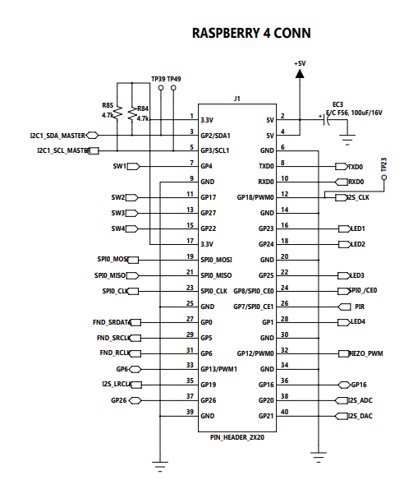
ES-101 PINMAP

SENSOR | RP4
SW1 | GP4
SW2 | GP17
SW3 | GP27
SW4 | GP22
LED1 | GP23
LED2 | GP24
LED3 | GP25
LED4 | GP1
PIR | GP7
PIEZO | GP12
FND_SRDATA | GP0
FND_SRCLK | GP5
FND_RCLK | GP6
I2S_CLK | GP18
I2S_LRCLK | GP19
I2S_ADC | GP20
I2S_DAC | GP21
PSD | SPI0 | ADC CH0
TOUCH | I2C1 | 0x1b
SOUND |  | 0x1a
GYRO |  | 0x68
TEMP/HUMIDITY |  | 0x40
RGB/ SERVO1_SERVO2 |  | 0x5e, R=CH0, G=CH1,B=CH2,Servo=CH3,CH4
OLED |  | 0x3C

* RaspBerryPI 4 확장 포트사용을 원하는 경우 선택스위치(lcd 근처) 확장용으로 변경 ( 기본 셋팅은 온보드 센서 )

